Store_Summary
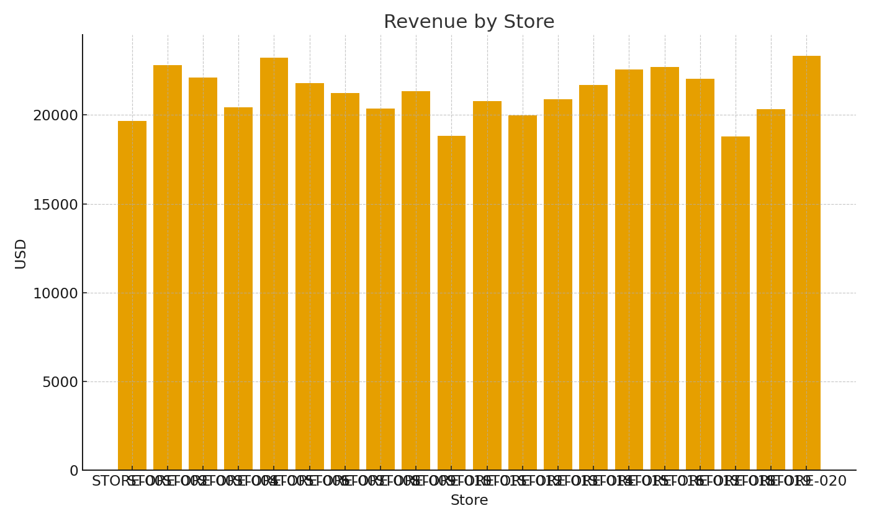
Note: Summary with cross-sheet formulas.
Store | RevenueUSD | Units | GrossMarginUSD
STORE-001 | $19,669.57 | 1,058 | $14,421.89
STORE-002 | $22,804.98 | 1,186 | $16,922.42
STORE-003 | $22,117.28 | 1,158 | $16,373.60
STORE-004 | $20,423.56 | 1,125 | $14,843.56
STORE-005 | $23,230.28 | 1,238 | $17,089.80
STORE-006 | $21,809.25 | 1,167 | $16,020.93
STORE-007 | $21,227.20 | 1,119 | $15,676.96
STORE-008 | $20,366.51 | 1,050 | $15,158.51
STORE-009 | $21,354.43 | 1,109 | $15,853.79
STORE-010 | $18,834.40 | 1,005 | $13,849.60
STORE-011 | $20,782.25 | 1,095 | $15,351.05
STORE-012 | $19,984.45 | 1,053 | $14,761.57
STORE-013 | $20,891.31 | 1,127 | $15,301.39
STORE-014 | $21,680.56 | 1,109 | $16,179.92
STORE-015 | $22,558.05 | 1,210 | $16,556.45
STORE-016 | $22,713.49 | 1,198 | $16,771.41
STORE-017 | $22,040.61 | 1,181 | $16,182.85 | Retail_image_001 – Revenue by store.
STORE-018 | $18,791.01 | 998 | $13,840.93
STORE-019 | $20,322.82 | 1,060 | $15,065.22
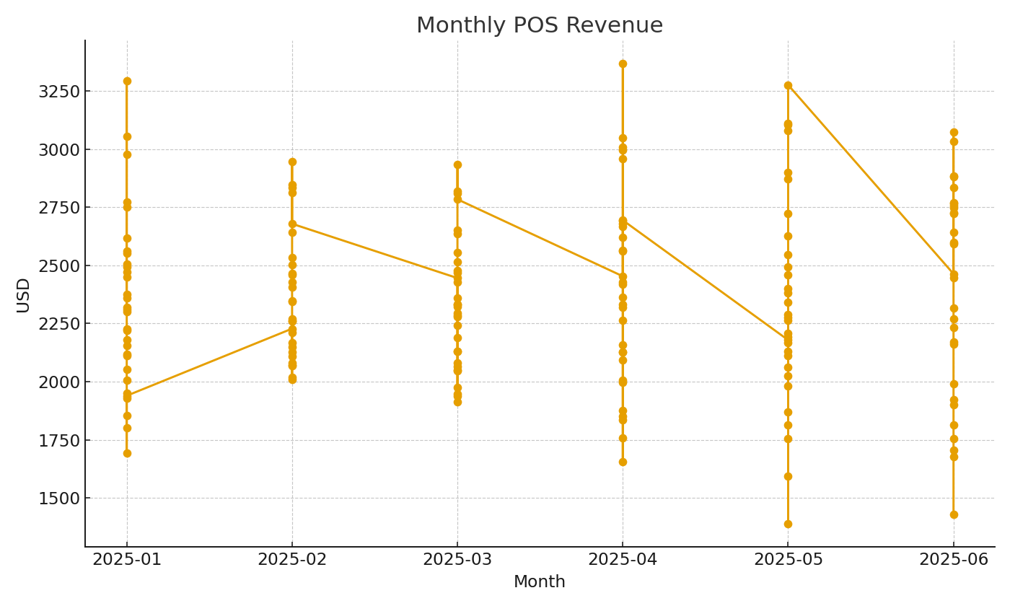
STORE-020 | $23,338.04 | 1,239 | $17,192.60

 |  |  |  | Retail_image_002 – Monthly POS revenue trend.

